прогноз
 |  | 2020 | 2021 | 2022 | 2023 | 2024
Машина | Блок розлива
Производитель | KHS
Модель | Innofill DMD 108
Производительность | 90 000 бан/час 0.33л , 60 000 бан/час 0.45л, 0.5
год выпуcка | 2002
Рекомендованный срок службы от производителя | 15 лет
часы наработи | 151 126 моточасов
Средний набег моточасов в год, часов | 4,527
Время активной работы Блока розлива, часов |  | 4,396 | 4,397 | 4,558 | 4,170 | 5,114
кол-во поломок, штук |  | 121 | 137 | 152 | 89 | 29
Длительность поломок, минут |  | 589 | 808 | 1149 | 440 | 268
кол-во незапланированных остановок, штук |  | 449 | 700 | 400 | 269 | 332
MTBF (среднее время между поломками), часов |  | 36.3 | 32.1 | 30 | 46 | 176
MTTR (среднее время на ремонт), минуты |  | 4.9 | 5.9 | 7.6 | 4.9 | 9.2
MTBS (среднее время между всеми остановками), минуты |  | 587 | 376 | 683 | 930 | 924
Удельные затраты на плановое ТО |  | 4.12 | 3.32 | 4.13 | 5.05 | 4.2

y | x1 (время активной работы) | x2 (длительность поломок) | x3 (кол-во незапланированных остановок) | х4 (ср время между поломками) | х5 (ср время на ремонт) | х6 (ср время между всеми остановками) | х7 (удельные затраты на ТО)
121 | 4396 | 589 | 449 | 36.3 | 4.9 | 587 | 4.12
137 | 4397 | 808 | 700 | 32.1 | 5.9 | 376 | 3.32
152 | 4558 | 1149 | 400 | 30 | 7.6 | 683 | 4.13
89 | 4170 | 440 | 269 | 46 | 4.9 | 930 | 5.05
29 | 5114 | 268 | 332 | 176 | 9.2 | 924 | 4.2

y | x2 (длительность поломок) | х4 (ср время между поломками)
121 | 589 | 36.3
137 | 808 | 32.1
152 | 1149 | 30
89 | 440 | 46
29 | 268 | 176

ВЫВОД ИТОГОВ

Регрессионная статистика
Множественный R | 0.98933482654 | Чем ближе к единице, тем круче
R-квадрат | 0.978783399
Нормированный R-квадрат | 0.95756679799
Стандартная ошибка | 10.049006625
Наблюдения | 5

Дисперсионный анализ
 | df | SS | MS | F | Значимость F
Регрессия | 2 | 9317.2349317 | 4658.6174659 | 46.132903135 | 0.021216601004
Остаток | 2 | 201.96506828 | 100.98253414
Итого | 4 | 9519.2

 | Коэффициенты | Стандартная ошибка | t-статистика | P-Значение | Нижние 95% | Верхние 95% | Нижние 95,0% | Верхние 95,0%
Y-пересечение | 87.453109433 | 19.330740343 | 4.5240434605 | 0.045547053365 | 4.2796467299 | 170.62657214 | 4.2796467299 | 170.62657214
Переменная X 1 | 0.071691009307 | 0.020297388587 | 3.5320311773 | 0.071650349299 | -0.015641605104 | 0.15902362372 | -0.015641605104 | 0.15902362372
Переменная X 2 | -0.44490665247 | 0.11040191884 | -4.0298815198 | 0.056416115577 | -0.91992776993 | 0.030114464986 | -0.91992776993 | 0.030114464986

2. Построить уравнение линейной регрессии. |  |  | у=87,45+х1*0,0717+х2*(-0,445)

Визуализация схожести результативных признаков
y | x2 (длительность поломок) | х4 (ср время между поломками) | По линейному уравнению | Ошибка
121 | 589 | 36.3 | 113.52900243 | 6.17%
137 | 808 | 32.1 | 131.09794141 | 4.31%
152 | 1149 | 30 | 156.47887955 | 2.95%
89 | 440 | 46 | 98.531447515 | 10.71%
29 | 268 | 176 | 28.362729092 | 2.20%
 |  |  |  | 5.27%
y | x2 (длительность поломок) | х4 (ср время между поломками)
121 | 589 | 36.3
137 | 808 | 32.1
152 | 1149 | 30
89 | 440 | 46
29 | 268 | 176
105.6 | 650.8 | 64.08 | срзнач

3.Определить коэффициент множественной корреляции. Оценить качество модели.

Коэффициент множественной корреляции R= |  |  | 0.989

0,989>0,898 | Следовательно, модель можно считать надежной

4. Проверить значимость уравнения при уровне значимости 0,05

Оценка значимости уравнения множетсвенной регрессии | Расчетное 46,13 | > | Табличное 19
Так как расчетное значение больше табличного, значит модель признается значимой

11. Оценить с помощью t-критерия Стьюдента статистическую значимость коэффициентов уравнения множественной регрессии

t-статистика

3.5320311773 | > | табл знач | параметр значимый
4.0298815198 | > | 3.182 | параметр значимый

y | х4 (ср время между поломками) | прогноз с наиболее значимым фактором | ошибка |  |  |  |  |  | ВЫВОД ИТОГОВ
121 | 36.3 | 125.432704 | 3.66%
137 | 32.1 | 128.431168 | 6.25% |  |  |  |  |  | Регрессионная статистика
152 | 30 | 129.9304 | 14.52% |  |  |  |  |  | Множественный R | 0.92002296672
89 | 46 | 118.50768 | 33.15% |  |  |  |  |  | R-квадрат | 0.84644225929
29 | 176 | 25.69808 | 11.39% |  |  |  |  |  | Нормированный R-квадрат | 0.79525634572
 |  |  | 13.80% |  |  |  |  |  | Стандартная ошибка | 22.073716236
 |  |  |  |  |  |  |  |  | Наблюдения | 5

у=151,348-0,71392*х4 |  |  |  |  |  |  |  |  | Дисперсионный анализ
 |  |  |  |  |  |  |  |  |  | df | SS | MS | F | Значимость F
 |  |  |  |  |  |  |  |  | Регрессия | 1 | 8057.4531546 | 8057.4531546 | 16.536625025 | 0.026822669372
 |  |  |  |  |  |  |  |  | Остаток | 3 | 1461.7468454 | 487.24894846
 |  |  |  |  |  |  |  |  | Итого | 4 | 9519.2

 |  |  |  |  |  |  |  |  |  | Коэффициенты | Стандартная ошибка | t-статистика | P-Значение | Нижние 95% | Верхние 95% | Нижние 95,0% | Верхние 95,0%
 |  |  |  |  |  |  |  |  | Y-пересечение | 151.34788399 | 14.966943717 | 10.112143591 | 0.002059960298 | 103.71638925 | 198.97937872 | 103.71638925 | 198.97937872
 |  |  |  |  |  |  |  |  | Переменная X 1 | -0.71391828941 | 0.17555979646 | -4.0665249323 | 0.026822669372 | -1.272627915 | -0.15520866382 | -1.272627915 | -0.15520866382

Состояние vs другие машины
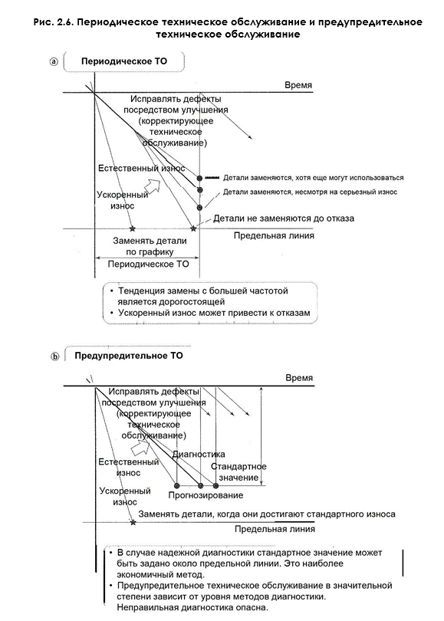
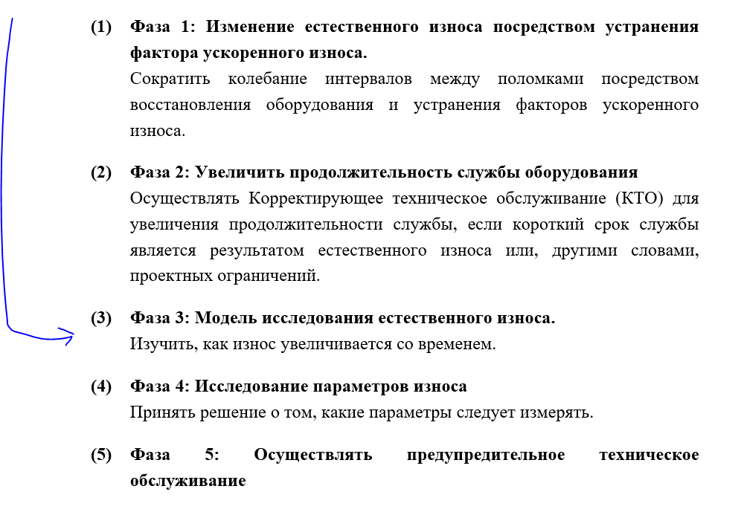
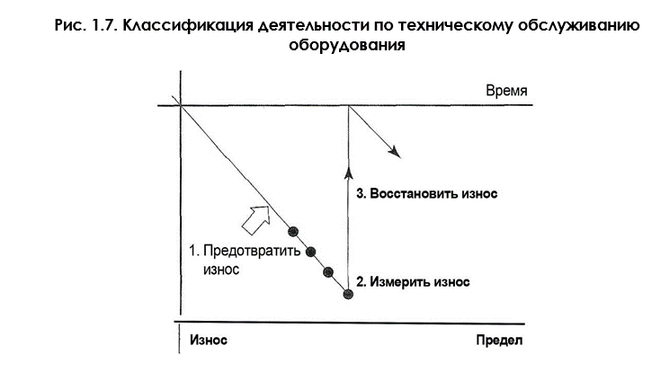
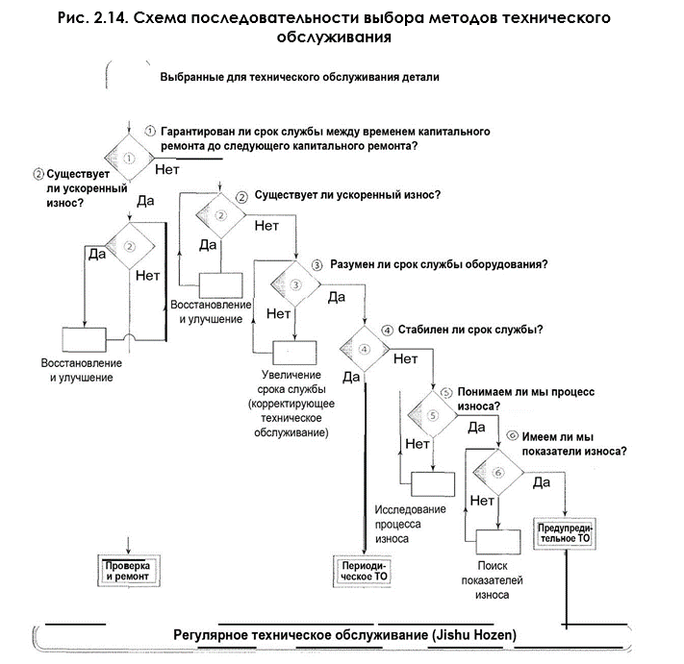
Завод | Линия | Общее наименование | тип | оборудование | год выпуска | Наработка | оценка | Коррозия корпуса и рамы | оценка | Коренной подшипник | оценка | Кольцевой бак | оценка | Наливатели | оценка | система управления и ЭК | оценка | итоговый балл оценки состояния | категория
СПБ | Банка | СПБ Банка 4 | Блок розлива | KHS Innofill DMD 108 2002 | 2002 | 151,126 | 3 | Не критичные очаги коррозии | 2 | Начало износа (Зазор между обоймами – 10.1 мм. ) | 3 | Шероховатость стенки кольцевого бака 1.0-1.2 мкм | 3 | Износ вставок наполнителя более 2 мм на одну сторону, износ упоров 0.5-1.2 мм на одну сторону. | 3 | Система управления не поддерживается, есть возможность модификации | 2 | 235 | A
НСК | Банка | НСК Банка 1 | Блоки розлива | Розлив STARCANS 2000/ закатка CFT 3000/8 2004 | 2004 | 135,000 | 3 | Очаги коррозии более 60% трещины станины кольцевого бака | 3 | Зазор 10,2 | 1 | Без отклонений, внутренняя поверхность кольцевого бака без повреждений | 1 | без отклонений | 1 | Система управления не поддерживается | 2 | 165 | A
СПБ | Банка | СПБ Банка 2 | Блок розлива | KHS Innofill DMD 108 2001 | 2001 | 130,470 | 3 | Не критичные очаги коррозии | 2 | Критичный износ (Зазор между обоймами – 10.2 мм. ) | 3 | Шероховатость стенки кольцевого бака 1.0-1.2 мкм | 3 | Износ вставок наполнителя более 2 мм на одну сторону, износ упоров 0.5-1.2 мм на одну сторону. | 3 | Система управления не поддерживается, есть возможность модификации | 2 | 235 | A
ТУЛ | Банка | ТУЛ Банка 5 | Блоки розлива | Innofill DMD 108 2001 | 2001 | 114,037 | 3 | Без отклонений | 1 | без отклонений | 1 | без отклонений | 1 | критичный износ | 3 | Система управления поддерживается частично | 2 | 165 | A
ЯРС | Банка | ЯРС Банка | Блоки розлива | SASIB S.p.A | 2001 | 110,990 | 3 | Не критичные очаги коррозии | 2 | Без отклонений | 1 | без отклонений | 1 | Износ внутренней поверхности клапанов управления наливателями | 3 | Электронное оборудование отработало >23 лет и морально устарело. | 2 | 175 | A
СМР | Банка | СМР Банка | Блоки розлива | Innofill DMD 104 2006 г | 2006 | 109,361 | 3 | Не критичные очаги коррозии | 2 | В процессе замера | 2 | Заводская шероховатость 0.4мкм, визуальных отклонений не обнаружено (менее 25лет) | 2 | Критический износ | 3 | Высокий износ кольцевого трансформатора, коррозия двигателя Г.П. | 2 | 205 | A
ТУЛ | Банка | ТУЛ Банка 3 | Блоки розлива | Innofill DMD (VF) 108 2003 | 2003 | 71,551 | 2 | Без отклонений | 2 | критичный износ | 3 | критичный износ | 1 | критичный износ | 3 | Система управления поддерживается частично | 2 | 190 | A
ХБР | Банка | ХБР Банка | Блоки розлива | БАНКА Innofill DMD 92 | 2002 | 62,748 | 2 | Не критичные очаги коррозии не более 7% | 2 | Начало износа (Зазор между обоймами – 9.83мм. ) | 1 | Небольшой налет на стенках | 1 | начало износа (выработка на вилках клапана) | 2 | Система управления не поддерживается но есть возможность модернизации, стоимость модернизации указано в акте | 2 | 100 | B
РСТ | Банка | РСТ Банка 0,5 | Блоки розлива | KHS, DMD 48187 | 2009 | 54,105 | 1 | Без отклонений | 1 | Начало износа (измерение ширика качения 31,8 мм при норме 32 мм) | 2 | Без отклонений | 1 | Без отклонений | 1 | Ограничена поставка и поддержка из за санкций. | 2 | 85 | B
ТУЛ | Банка | ТУЛ Банка 5 | Блоки розлива | Innofill DMD 104\124 | 2008 | 25,500 | 1 | Без отклонений | 1 | без отклонений | 1 | без отклонений | 1 | начало критичного износа | 2 | Система управления поддерживается частично | 2 | 85 | B
НСК | Банка | НСК Банка 2 | Блоки розлива | Розлив Krones K222129 / Закатка Ferrum F506G 2007 (начало эксплуатации линии 2022 г) | 2007 | 9,613 | 1 | Не критичные очаги коррозии | 1 | Без отклонений | 1 | Без отклонений | 1 | Без отклонений | 1 | Ограничена поставка и поддержка из за санкций. | 1 | 65 | C
РСТ | Банка | РСТ Банка 1 | Блоки розлива | KHS, DMD 48188 | 2009 | 7,420 | 1 | Без отклонений | 1 | Без отклонений | 1 | Без отклонений | 1 | Без отклонений | 1 | Ограничена поставка и поддержка из-за санкций. | 2 | 75 | C

